手技・必要症例
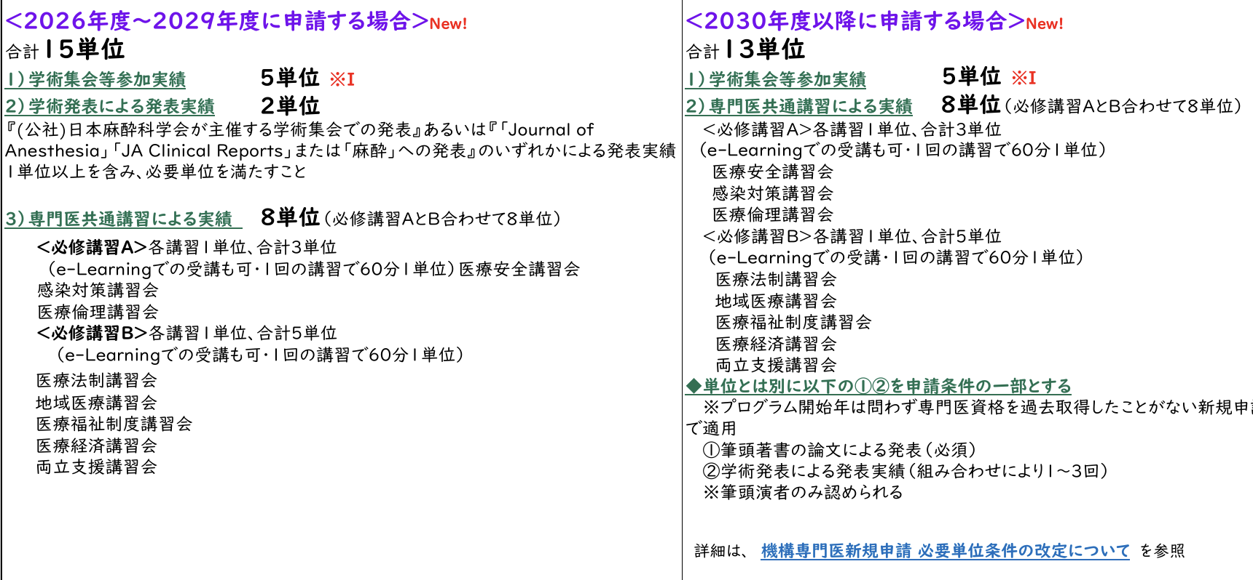
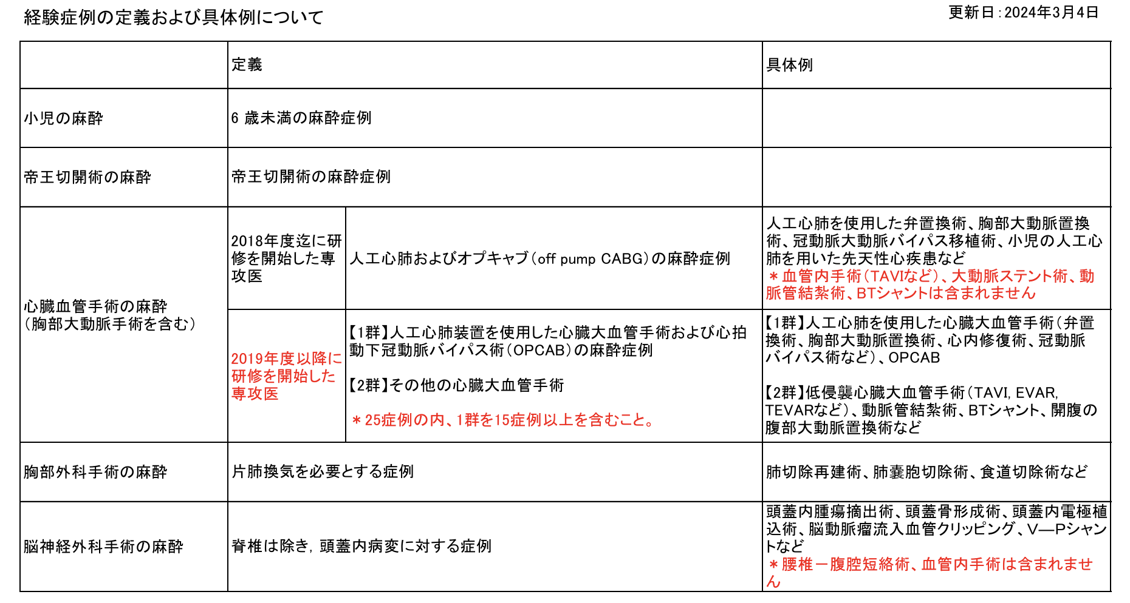
 | 小児 (25例) | 帝王切開術 (10例) | 心臓血管外科1群 | 心臓血管外科2群 | 胸部外科 (25例) | 脳神経外科手術 (25例) | Epidural | Spinal | A-line | CV catheter | PA catheter | Peripheral Block | Orotracheal intubation | Nasotracheal intubation | SGA | 更新日
大熊 秀彦 | 33 | 58 | 47 | 34 | 105 | 53 | 355 | 146 | 514 | 80 | 17 | 189 | 1206 | 8 | 95 | 2026-07-27
竹下 学 | 34 | 77 | 77 | 61 | 119 | 68 | 460 | 192 | 899 | 166 | 43 | 465 | 1550 | 16 | 166
光石 清人 | 23 | 53 | 48 | 33 | 81 | 32 | 282 | 121 | 486 | 92 | 17 | 259 | 859 | 20 | 70
淡谷 直希 | 26 | 46 | 52 | 59 | 89 | 38 | 293 | 126 | 555 | 97 | 42 | 232 | 932 | 16 | 82
青山 真利子 | 7 | 12 | 23 | 17 | 36 | 13 | 103 | 24 | 179 | 40 | 7 | 59 | 305 | 4 | 32
山本 亮介 | 16 | 42 | 35 | 47 | 88 | 37 | 258 | 96 | 349 | 87 | 16 | 157 | 720 | 21 | 69
松本 絵美 | 18 | 53 | 36 | 35 | 81 | 32 | 232 | 106 | 431 | 79 | 24 | 191 | 730 | 15 | 86
山本 真澄 | 11 | 21 | 18 | 9 | 29 | 15 | 135 | 37 | 182 | 39 | 7 | 53 | 293 | 2 | 36
櫻井 佳歩 | 1 | 1 | 1 | 0 | 15 | 4 | 72 | 22 | 88 | 10 | 0 | 43 | 175 | 0 | 26
山下 航矢 | 4 | 23 | 14 | 14 | 21 | 8 | 90 | 36 | 159 | 27 | 5 | 56 | 232 | 5 | 36
遠藤 慎弥 | 0 | 15 | 2 | 4 | 23 | 5 | 66 | 24 | 107 | 12 | 6 | 42 | 155 | 8 | 21
八代 和 | 3 | 0 | 0 | 1 | 40 | 3 | 62 | 1 | 98 | 18 | 0 | 15 | 116 | 0 | 3
江端 美織 | 0 | 2 | 0 | 1 | 1 | 8 | 45 | 6 | 68 | 9 | 0 | 32 | 106 | 1 | 7

